Приветствие !
 | Доброго дня!

 | Представляем Вам инструмент для прогнозирования Бюджета выхода на внешний рынок
 | Чем такой Бюджет может помочь?
1
 |  | Определяем состав необходимых мероприятий с графиком их выполнения
2
= ЦЕНА "ВХОДА"
НА НОВЫЙ РЫНОК
 |  | Ранжируем планируемые затраты по значимости
3
 |  | Исходя из валюты платежей оцениваем влияние валютного риска
4
 |  | Исходя из временной шкалы расходов планируем источники финансирования

5 шагов
1
 | Что нужно сделать чтобы инструмент заработал?
 |  |  |  |  |  |  |  |  | НАЗВАНИЕ ПРОЕКТА
шаг |  | Давайте дадим название нашему Проекту |  |  |  |  | -->>>

2
шаг |  | Можем ли мы обозначить целевую страну экспорта?
 |  | Если ДА мы делаем предположение о составе валют предстоящих расходов
например ...
:)
 |  |  | Целевая страна -->> | ОАЭ |  |  |  | Используемые в целях прогноза валюты -->> | Рубль РФ |  | модель предполагает пересчет всех платежей в рубли -->> рубли нужны!
 |  |  |  |  |  |  |  | выбор -->> | Дирхам ОАЭ |  | AED | ячейки для ввода данных
 |  |  |  |  |  |  |  | выбор -->> | Доллар США |  | USD | ячейки изменять не нужно
 |  |  |  |  |  |  |  | выбор -->> | Китайский юань |  | CNY | ячейки отражают стадию процесса |  |  | 1%

3
шаг |  | У валюты есть текущий курс который можно заложить на предстоящий период в 12 месяцев ИЛИ у вас может быть видение прогноза (?)

 |  | Предполагаемый курс на периоде прогноза -->> можете оставить по текущему курсу или указать с учетом Ваших предположений
 |  |  |  | 1 мес | 2 мес | 3 мес | 4 мес | 5 мес | 6 мес | 7 мес | 8 мес | 9 мес | 10 мес | 11 мес | 12 мес
 |  |  | AED/RUB | 24.0 | 24.0 | 24.0 | 24.0 | 24.0 | 24.0 | 24.0 | 24.0 | 24.0 | 24.0 | 24.0 | 24.0
 |  |  | USD/RUB | 88.1 | 88.1 | 88.1 | 88.1 | 88.1 | 88.1 | 88.1 | 88.1 | 88.1 | 88.1 | 88.1 | 88.1
 |  |  | CNY/RUB | 12.1 | 12.1 | 12.1 | 12.1 | 12.1 | 12.1 | 12.1 | 12.1 | 12.1 | 12.1 | 12.1 | 12.1

4
... что соответствует
шаг |  | Вы можете учесть инфляцию валют т.к. даже если курс будет принят неизменным есть риск увеличения расходов номинально
 |  |  |  | 2024-07-30 | 2024-08-31 | 2024-09-30 | 2024-10-31 | 2024-11-30 | 2024-12-31 | 2025-01-31 | 2025-02-28 | 2025-03-31 | 2025-04-30 | 2025-05-31 | 2025-06-30
 |  |  |  | 1 мес | 2 мес | 3 мес | 4 мес | 5 мес | 6 мес | 7 мес | 8 мес | 9 мес | 10 мес | 11 мес | 12 мес
 |  |  | ИПЦ РФ | 0.6% | 0.6% | 0.6% | 0.6% | 0.6% | 0.6% | 0.4% | 0.4% | 0.4% | 0.4% | 0.4% | 0.4% | ~ 6.0% за год
 |  |  | инфляция AED | 0.2% | 0.2% | 0.2% | 0.2% | 0.2% | 0.2% | 0.2% | 0.2% | 0.2% | 0.2% | 0.2% | 0.2% | ~ 2.0% за год
 |  |  | инфляция USD | 0.2% | 0.2% | 0.2% | 0.2% | 0.2% | 0.2% | 0.2% | 0.2% | 0.2% | 0.2% | 0.2% | 0.2% | ~ 2.0% за год
 |  |  | инфляция CNY | 0.2% | 0.2% | 0.2% | 0.2% | 0.2% | 0.2% | 0.2% | 0.2% | 0.2% | 0.2% | 0.2% | 0.2% | ~ 2.0% за год
МЭР РФ, в %
предзаполнение имеет целью
помочь не ошибиться
с размерностью
 |  |  |  | 2024 | 2025 | 2026
 |  |  |  | 6.90 | 5.20 | 4.10 | << -- по крайней мере таков консервативный прогноз среднегодового курса /апрель 2024/
5
шаг |  | … и последнее. Можем ли мы сделать предположение о "наборе" мероприятий с целью наладить экспорт?
 |  | Если ДА мы предлагаем выбрать их из имеющегося списка который мы постарались сделать максимально удобным
предполагаемая сумма
платежа
мероприятие / статья затрат
предполагаемая
валюта платежа
ставка НДС
(при наличии)
комментарий по источникам данных
как мы распределяем затраты во времени -
предоплата / рассрочка оплаты ?

 | Бюджет на запуск экспортного проекта заполняются только соответствующие Вашему Проекту позиции |  |  |  | валюта платежа | сумма платежа с учетом НДС | ставка НДС | комментарий |  | предполагаемый график расходов
 | Анализ рынка продукта |  |  |  |  |  |  |  |  | 1 мес | 2 мес | 3 мес | 4 мес | 5 мес | … | 12 мес
 | статистика динамики продаж по целевым направлениям |  |  |  | RUB | - | - |  | 100%
 | характеристики продуктов-аналогов |  |  |  | AED | 10,000 | 5% |  | 100% | 50% | 50%
сумма платежа
распределяется как 100 %
 | диапазон ценового предложения по продуктам-аналогам |  |  |  | AED | 10,000 | 5% |  | 100% |  | 25% | 25% | 25% | 25%
 | сегментация конкурентов |  |  |  | AED | 10,000 | 5% |  | 100% |  | 33% | 33% | 33%
 | предполагаемые каналы продажи |  |  |  | AED | 10,000 | 5% |  | 100% |  |  |  | 100%
 | и т.д. по ссылке -->> |  | см

 | СТАРТУЕМ ? |  |  | Дата начала анализа -->> | 2024-07-01

 | ЕСЛИ вы одобряете наш подход к планированию -->> предлагаем заполнить еще 2 вводные формы и получить в результате
 | полноценную финансовую модель Проекта по выходу на внешний рынок

 | продукт новый цена на старте 200 тысяч рублей (без учета НДС)

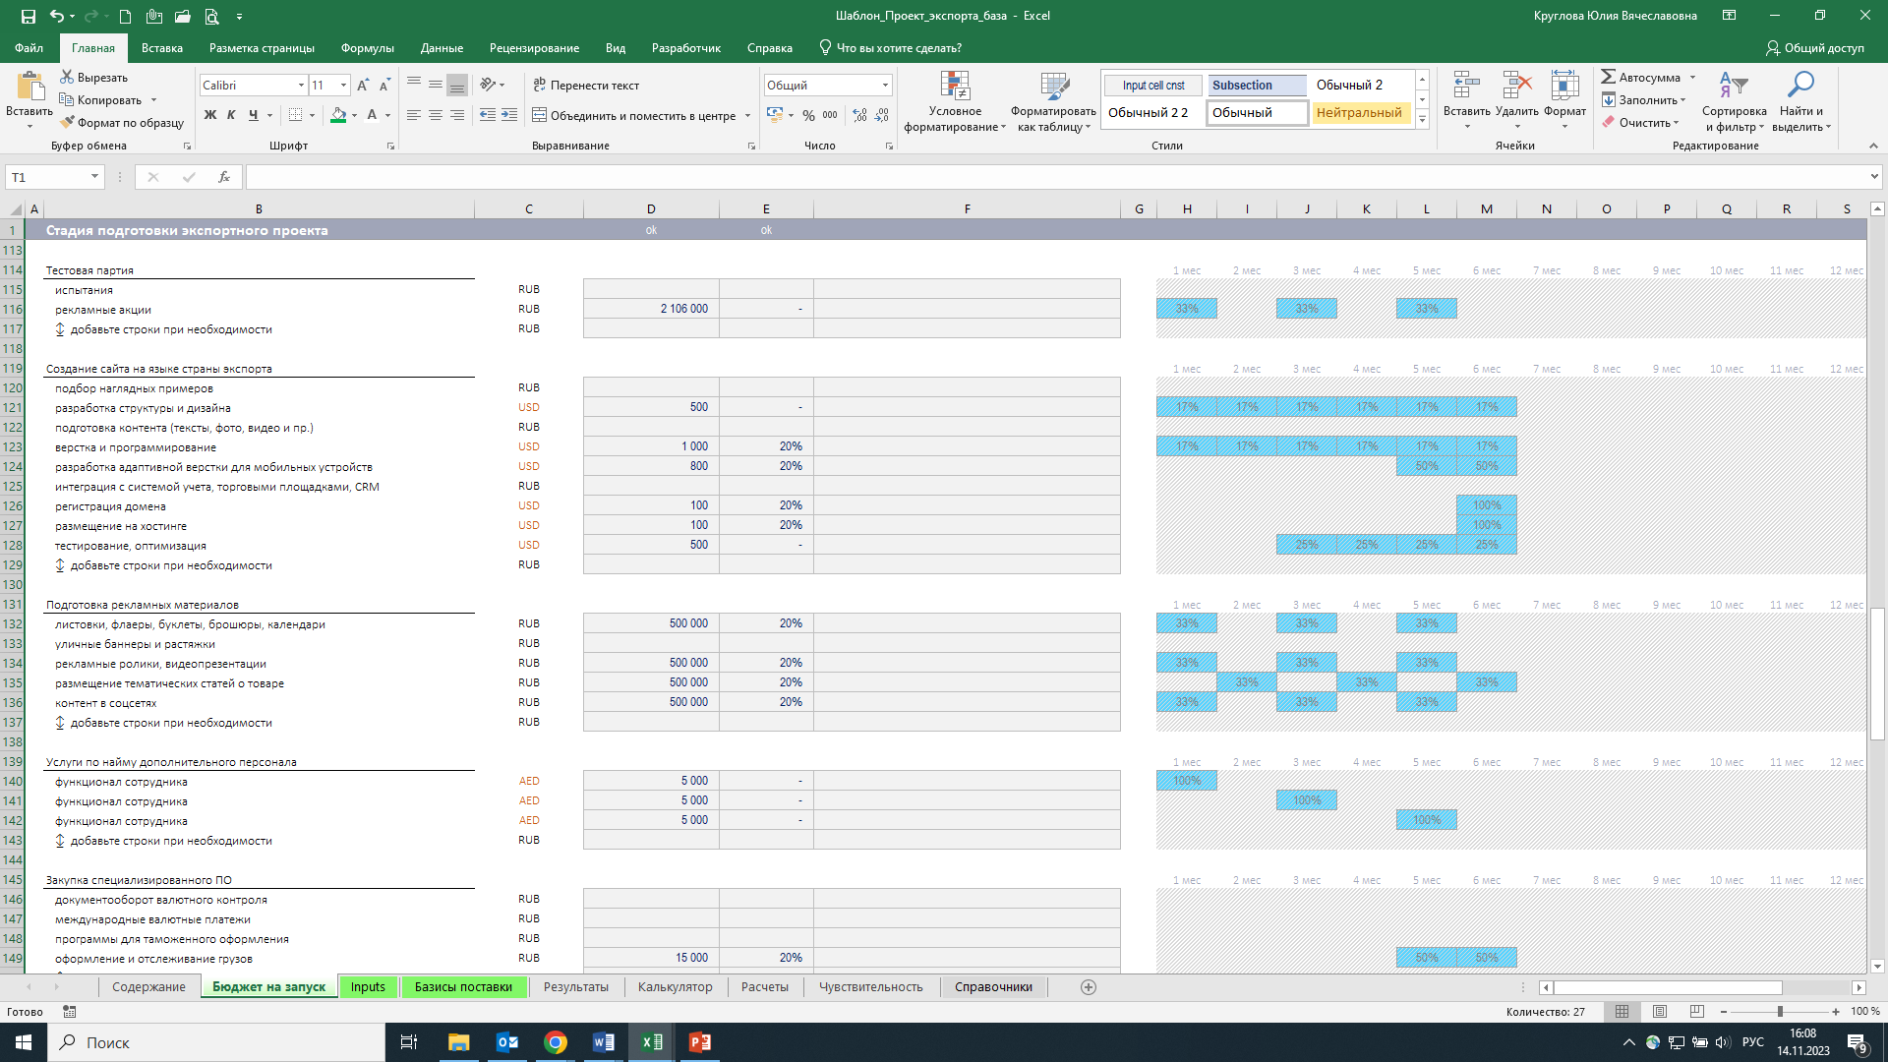
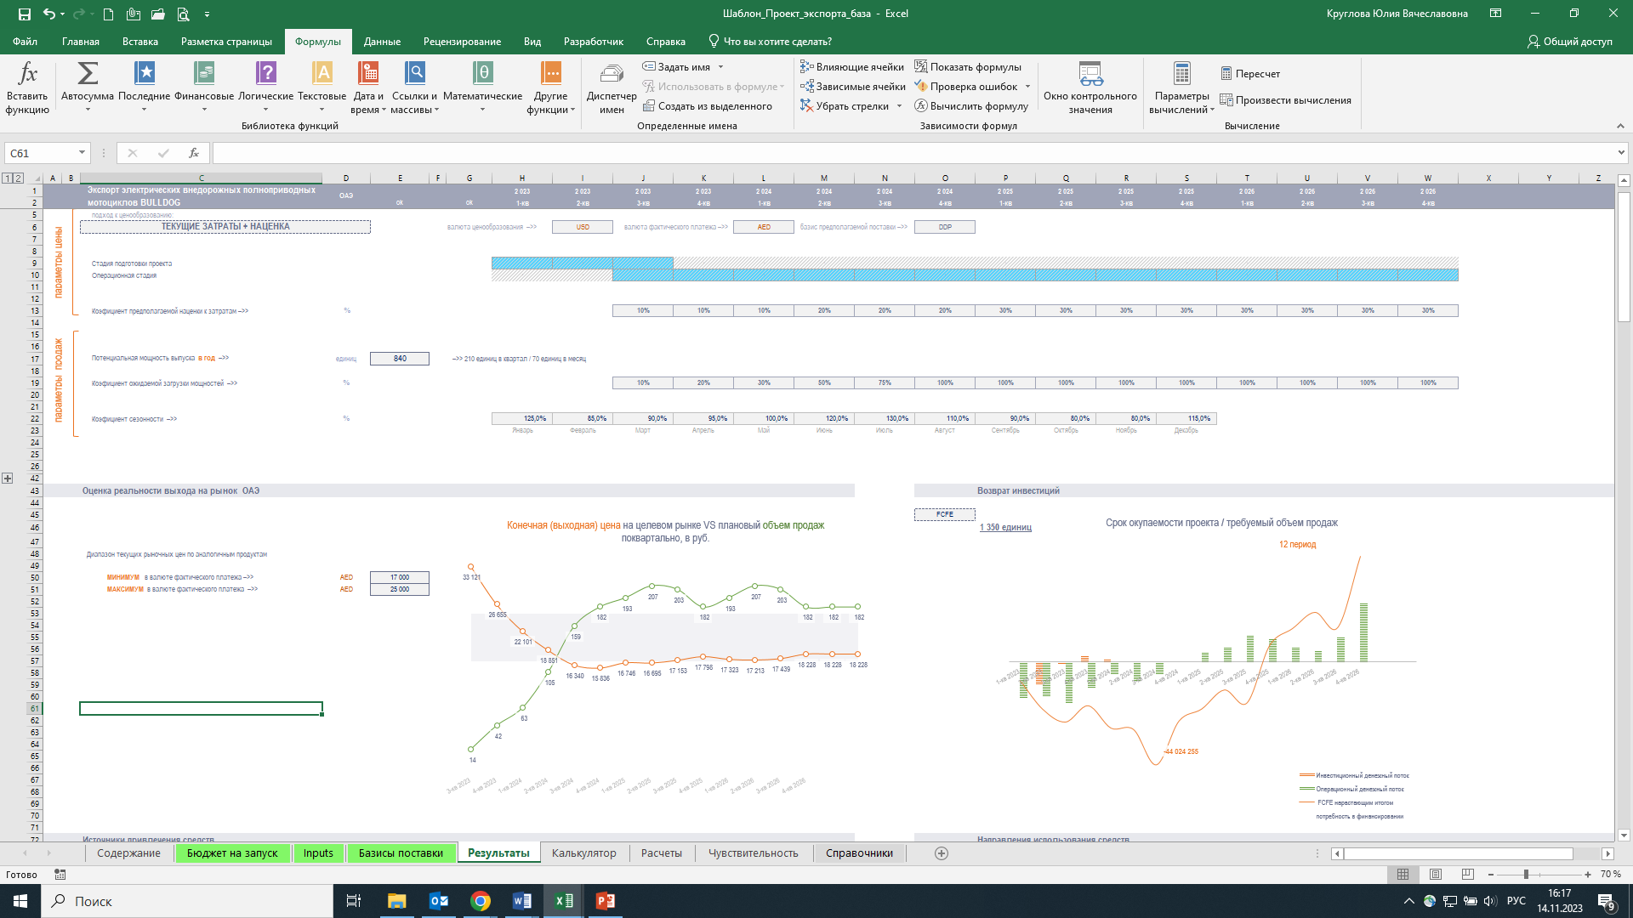
образ результата ?
 |  |  |  |  |  |  |  |  | предполагаемая цена единицы продукта на условиях Ex Works
 |  |  |  |  |  |  |  |  | предполагаемая контрактная цена единицы продукта исходя из базиса поставки
 |  |  |  |  |  |  |  |  | предполагаемая конечная (выходная) цена на целевом рынке
?
попадает ли полученный индикатив
в текущий рыночный диапазон

 |  |  |  |  |  |  |  |  | если ДА мы можем оценить срок окупаемости проекта/требуемый объем продаж
 |  |  |  |  |  |  |  |  | предложить 3 варианта финансирования проекта
 |  |  |  |  |  |  |  |  | предоставить прогнозные отчетные формы для облегчения мониторинга

 | контакт: | Продуктовый офис ГРУППЫ РЭЦ
 |  | Каджемонян Александр Аркадьевич
 |  | e-Mail: |  | Kadzhemonyan@exportcenter.ru
 |  | рабочий тел: |  | +7 (495) 937-47-47 доб. 2819

 | Рады ЕСЛИ смогли Вам помочь !

Результат
 |  | проект: |  |  |  |  | 2,024 | 2,024 | 2,024 | 2,024 | 2,024 | 2,024 | 2,025 | 2,025 | 2,025 | 2,025 | 2,025 | 2,025
 |  | НАЗВАНИЕ ПРОЕКТА |  |  |  |  | 3-кв | 3-кв | 3-кв | 4-кв | 4-кв | 4-кв | 1-кв | 1-кв | 1-кв | 2-кв | 2-кв | 2-кв
 |  |  |  |  | номер периода |  | 1 | 2 | 3 | 4 | 5 | 6 | 7 | 8 | 9 | 10 | 11 | 12
 |  |  | проверка: | ок | начало периода |  | 2024-07-01 | 2024-08-01 | 2024-09-01 | 2024-10-01 | 2024-11-01 | 2024-12-01 | 2025-01-01 | 2025-02-01 | 2025-03-01 | 2025-04-01 | 2025-05-01 | 2025-06-01
 |  | целевая страна: ОАЭ |  |  | конец периода |  | 2024-07-31 | 2024-08-31 | 2024-09-30 | 2024-10-31 | 2024-11-30 | 2024-12-31 | 2025-01-31 | 2025-02-28 | 2025-03-31 | 2025-04-30 | 2025-05-31 | 2025-06-30
 |  |  |  |  | кол-во лет в периоде |  | 0.08 | 0.08 | 0.08 | 0.08 | 0.08 | 0.08 | 0.08 | 0.07 | 0.08 | 0.08 | 0.08 | 0.08

 |  | В результате
 |  | Анализ рынка продукта | RUB | 1,206,628 |  |  | 60,063 | 180,487 | 261,134 | 342,046 | 282,150 | 80,748 | - | - | - | - | - | -
 |  | НИОКР | RUB | 10,208,811 |  |  | 1,256,965 | 1,263,969 | 2,965,696 | 1,278,095 | 1,713,623 | - | 1,730,463 | - | - | - | - | -
 |  | Расходы на подготовку производства | RUB | 507,004 |  |  | 125,697 | 126,397 | 127,101 | 127,810 | - | - | - | - | - | - | - | -
 |  | Аренда основных средств на стадии подготовки проекта | RUB | 25,848 |  |  | - | - | - | - | - | 25,848 | - | - | - | - | - | -
 |  | Закупка основных средств: земельный участок | RUB | 5,385,600 |  |  | - | - | - | - | - | 5,385,600 | - | - | - | - | - | -
 |  | Закупка основных средств: помещение | RUB | 1,744,711 |  |  | - | - | - | - | - | 1,744,711 | - | - | - | - | - | -
 |  | Закупка основных средств: оборудование | RUB | 3,041,743 |  |  | - | - | - | 1,011,127 | - | 1,014,470 | 1,016,146 | - | - | - | - | -
 |  | Пусковые расходы | RUB | 518,045 |  |  | - | - | - | - | - | 258,476 | 259,569 | - | - | - | - | -
 |  | Адаптация продукта | RUB | 3,983,151 |  |  | - | - | - | - | - | 3,360,184 | 622,967 | - | - | - | - | -
 |  | Защита исключительных прав | RUB | 479,301 |  |  | 110,613 | 63,198 | 63,551 | 63,905 | 64,261 | 103,390 | 10,383 | - | - | - | - | -
 |  | Сертификация продукта | RUB | 154,656 |  |  | - | - | - | - | 77,113 | 77,543 | - | - | - | - | - | -
 |  | Участие в выставках, конференциях, бизнес-миссиях | RUB | 7,835,230 |  |  | 2,330,446 | 288,779 | 2,338,150 | 289,733 | 2,345,880 | 242,243 | - | - | - | - | - | -
 |  | Тестовая партия (испытания, рекламные акции) | RUB | 2,141,490 |  |  | 705,912 | - | 713,801 | - | 721,778 | - | - | - | - | - | - | -
 |  | Создание сайта на языке страны экспорта | RUB | 266,174 |  |  | 22,058 | 22,095 | 33,197 | 33,251 | 68,833 | 86,740 | - | - | - | - | - | -
 |  | Подготовка рекламных материалов | RUB | 2,036,537 |  |  | 502,786 | 168,529 | 508,405 | 170,413 | 514,087 | 172,317 | - | - | - | - | - | -
 |  | Услуги по найму дополнительного персонала | RUB | 361,571 |  |  | 120,126 | - | 120,523 | - | 120,922 | - | - | - | - | - | - | -
 |  | Закупка специализированного программного обеспечения | RUB | 15,466 |  |  | - | - | - | - | 7,711 | 7,754 | - | - | - | - | - | -
 |  | Создание юридического лица, открытие р/с | RUB | 222,079 |  |  | - | - | - | - | 199,838 | 22,241 | - | - | - | - | - | -
 |  | Поиск партнеров | RUB | 24,145 |  |  | 3,432 | 3,438 | 3,444 | 3,449 | 3,455 | 3,461 | 3,466 | - | - | - | - | -
 |  | Оплата труда персонала и услуг сторонних организаций | RUB | 4,844,007 |  |  | 242,640 | 633,458 | 788,337 | 790,995 | 793,664 | 796,346 | 798,568 | - | - | - | - | -

 |  | ИТОГО с учетом НДС: |  | 45,002,195 RUB |  |  | 5,480,738 | 2,750,350 | 7,923,338 | 4,110,825 | 6,913,315 | 13,382,069 | 4,441,561 | - | - | - | - | -

 | График расходов на подготовку проекта с ранжированием по статьям |  |  |  |  |  |  |  |  |  | Временная шкала и валютная структура расходов
 | #N/A | 5,480,738 | #N/A
 | #N/A | 2,750,350 | #N/A
 | #N/A | 7,923,338 | #N/A
 | #N/A | 4,110,825 | #N/A
 | #N/A | 6,913,315 | #N/A
 | 13,382,069 | 13,382,069 | 13,382,069
 | #N/A | 4,441,561 | #N/A
 | #N/A | - | #N/A
 | #N/A | - | #N/A
 | #N/A | - | #N/A
 | #N/A | - | #N/A
 | #N/A | - | #N/A
 | НИОКР | Участие в выставках, конференциях, бизнес-миссиях | Закупка основных средств: земельный участок | Оплата труда персонала и услуг сторонних организаций | Адаптация продукта | Закупка основных средств: оборудование | Тестовая партия (испытания, рекламные акции) | Подготовка рекламных материалов | Закупка основных средств: помещение | Анализ рынка продукта | Пусковые расходы | Расходы на подготовку производства
7/31/2024 | 1 | 2 | #N/A | 4 | #N/A | #N/A | 7 | 8 | #N/A | 10 | #N/A | 12
8/31/2024 | 1 | 2 | #N/A | 4 | #N/A | #N/A | #N/A | 8 | #N/A | 10 | #N/A | 12
9/30/2024 | 1 | 2 | #N/A | 4 | #N/A | #N/A | 7 | 8 | #N/A | 10 | #N/A | 12
10/31/2024 | 1 | 2 | #N/A | 4 | #N/A | 6 | #N/A | 8 | #N/A | 10 | #N/A | 12
11/30/2024 | 1 | 2 | #N/A | 4 | #N/A | #N/A | 7 | 8 | #N/A | 10 | #N/A | #N/A
12/31/2024 | #N/A | 2 | 3 | 4 | 5 | 6 | #N/A | 8 | 9 | 10 | 11 | #N/A
1/31/2025 | 1 | #N/A | #N/A | 4 | 5 | 6 | #N/A | #N/A | #N/A | #N/A | 11 | #N/A
2/28/2025 | #N/A | #N/A | #N/A | #N/A | #N/A | #N/A | #N/A | #N/A | #N/A | #N/A | #N/A | #N/A
3/31/2025 | #N/A | #N/A | #N/A | #N/A | #N/A | #N/A | #N/A | #N/A | #N/A | #N/A | #N/A | #N/A
4/30/2025 | #N/A | #N/A | #N/A | #N/A | #N/A | #N/A | #N/A | #N/A | #N/A | #N/A | #N/A | #N/A
5/31/2025 | #N/A | #N/A | #N/A | #N/A | #N/A | #N/A | #N/A | #N/A | #N/A | #N/A | #N/A | #N/A
6/30/2025 | #N/A | #N/A | #N/A | #N/A | #N/A | #N/A | #N/A | #N/A | #N/A | #N/A | #N/A | #N/A
НИОКР | 10,208,811
Участие в выставках, конференциях, бизнес-миссиях | 7,835,230
Закупка основных средств: земельный участок | 5,385,600
Оплата труда персонала и услуг сторонних организаций | 4,844,007
Адаптация продукта | 3,983,151
Закупка основных средств: оборудование | 3,041,743
Тестовая партия (испытания, рекламные акции) | 2,141,490
Подготовка рекламных материалов | 2,036,537
Закупка основных средств: помещение | 1,744,711
Анализ рынка продукта | 1,206,628
Пусковые расходы | 518,045
Расходы на подготовку производства | 507,004
Защита исключительных прав | 479,301
Услуги по найму дополнительного персонала | 361,571
Создание сайта на языке страны экспорта | 266,174
Создание юридического лица, открытие р/с | 222,079
Сертификация продукта | 154,656
Аренда основных средств на стадии подготовки проекта | 25,848
Поиск партнеров | 24,145
Закупка специализированного программного обеспечения | 15,466
0 | Закупка специализированного программного обеспечения
1 | Поиск партнеров
2 | Аренда основных средств на стадии подготовки проекта
3 | Сертификация продукта
4 | Создание юридического лица, открытие р/с
5 | Создание сайта на языке страны экспорта
6 | Услуги по найму дополнительного персонала
7 | Защита исключительных прав
8 | Расходы на подготовку производства
9 | Пусковые расходы
10 | Анализ рынка продукта
11 | Закупка основных средств: помещение
12 | Подготовка рекламных материалов
13 | Тестовая партия (испытания, рекламные акции)
14 | Закупка основных средств: оборудование
ТОП - 5
15 | Адаптация продукта |  |  |  |  |  |  |  |  | структура валют в пересчете на рубли по курсу |  |  |  |  | структура непосредственно в валюте платежа
RUB | 65%
AED | 19%
USD | 10%
CNY | 6%
16 | Оплата труда персонала и услуг сторонних организаций
17 | Закупка основных средств: земельный участок |  |  |  |  |  |  |  |  |  |  |  |  |  | RUB | 31,958,333
18 | Участие в выставках, конференциях, бизнес-миссиях
19 | НИОКР |  |  |  |  |  |  |  |  |  |  |  |  |  | AED | 393,051

 |  |  |  |  |  |  |  |  |  |  |  |  |  |  | USD | 57,844

 |  |  |  |  |  |  |  |  |  |  |  |  |  |  | CNY | 252,349

 |  |  |  |  |  |  |  |  |  | валютный риск? | доля |  | ожидаемое изм курса за период? |  |  | как может измениться бюджет
 |  |  | Общая продолжительность подготовительного этапа Проекта - | 7 месяцев |  | ИТОГО с учетом НДС: | 45,002,195 ₽ |  |  | AED | 19% |  | +5.0% |  | +1.0%
 |  |  |  |  |  |  |  |  |  | USD | 10% |  | -3.0% |  | -0.3% | +1.1%
 |  |  |  |  |  |  |  |  |  | CNY | 6% |  | +7.0% |  | +0.4%

